Ark1
Celle 29 | Celle 30 | Celle 31 | Celle 32 | Celle 33 | Celle 34 | *starting Monday at 00:00
4 | 3 | 0 | 4 | 5 | 4
4 | 2 | 0 | 5 | 7 | 5
5 | 5 | 0 | 6 | 6 | 5
5 | 0 | 0 | 7 | 6 | 5
5 | 0 | 0 | 3 | 6 | 4
4 | 0 | 0 | 8 | 5 | 3
20 | 4 | 17 | 41 | 10 | 26
34 | 10 | 42 | 63 | 17 | 33
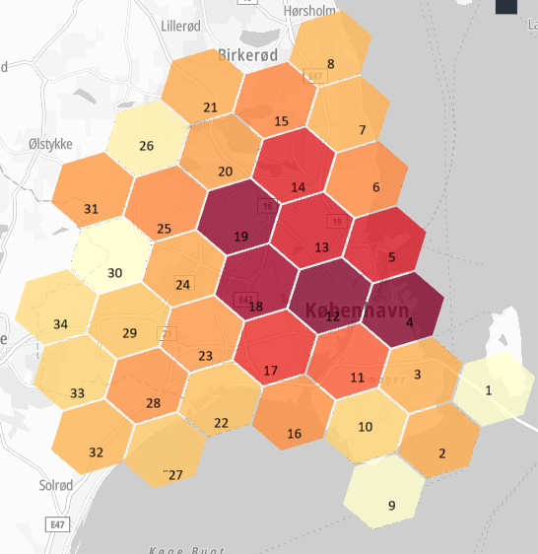
23 | 12 | 25 | 41 | 13 | 19
10 | 6 | 12 | 10 | 12 | 9
10 | 6 | 12 | 8 | 12 | 9
10 | 5 | 12 | 9 | 12 | 9
10 | 4 | 11 | 9 | 12 | 8
10 | 4 | 13 | 9 | 11 | 8
13 | 5 | 15 | 11 | 12 | 9
17 | 8 | 33 | 15 | 14 | 12
15 | 6 | 29 | 14 | 14 | 12
9 | 3 | 15 | 7 | 10 | 7
7 | 2 | 7 | 6 | 9 | 5
6 | 2 | 5 | 5 | 9 | 5
6 | 2 | 4 | 5 | 8 | 5
5 | 1 | 3 | 4 | 8 | 4
4 | 1 | 0 | 4 | 5 | 3
4 | 0 | 0 | 5 | 5 | 3
4 | 0 | 0 | 6 | 5 | 5
4 | 0 | 0 | 8 | 7 | 5
6 | 2 | 0 | 9 | 6 | 7
5 | 0 | 0 | 8 | 5 | 6
4 | 0 | 0 | 4 | 5 | 3
4 | 0 | 0 | 6 | 5 | 3
23 | 3 | 17 | 36 | 10 | 26
39 | 10 | 46 | 61 | 17 | 34
27 | 13 | 25 | 43 | 12 | 16
10 | 5 | 11 | 9 | 12 | 8
10 | 6 | 12 | 8 | 12 | 9
10 | 5 | 12 | 9 | 13 | 9
10 | 5 | 12 | 9 | 12 | 9
10 | 4 | 12 | 10 | 12 | 9
12 | 5 | 15 | 12 | 12 | 10
17 | 8 | 32 | 18 | 14 | 13
17 | 7 | 33 | 15 | 14 | 12
10 | 4 | 12 | 8 | 11 | 7
7 | 2 | 7 | 6 | 9 | 5
6 | 2 | 5 | 5 | 9 | 5
5 | 2 | 4 | 4 | 8 | 5
5 | 1 | 3 | 4 | 8 | 5
4 | 1 | 0 | 4 | 4 | 4
3 | 0 | 0 | 6 | 5 | 4
...

